圖表索引
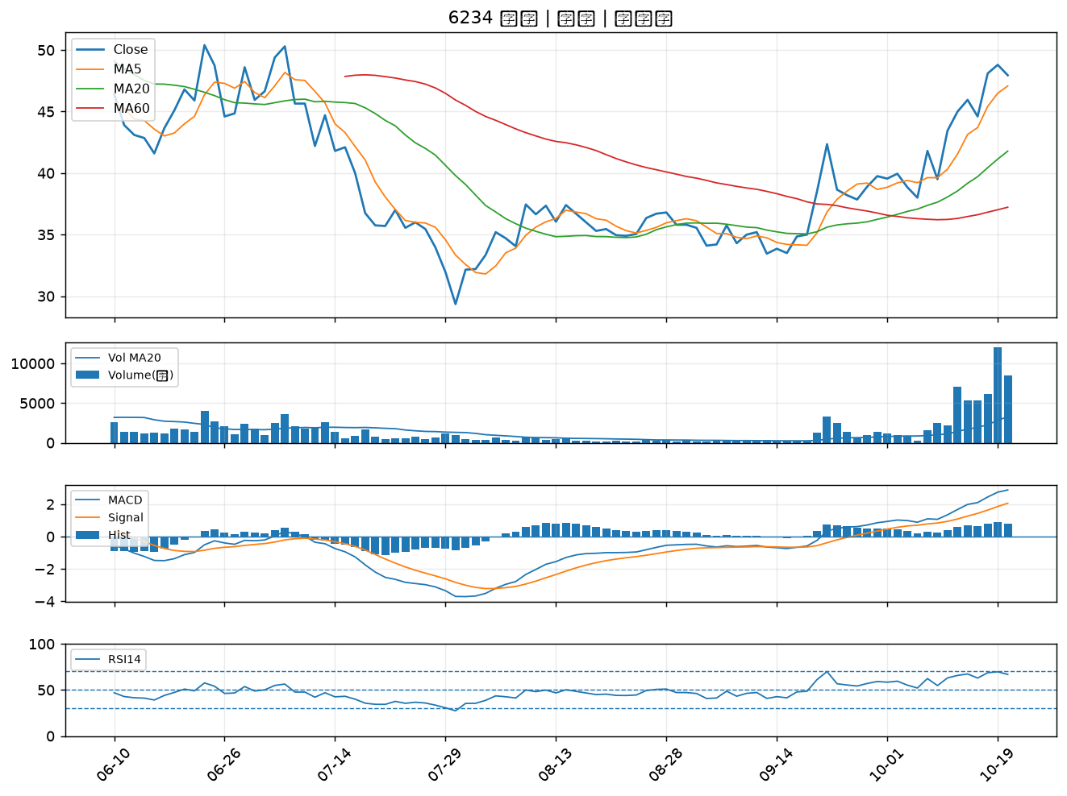
股票代號 | 股票名稱 | 市場 | 買進觀察分級 | 主力突破分數 | 圖表路徑
2328 | 廣宇 | 上市 | A級 | 5 | output/charts/20261020/2328_廣宇.png
5475 | 德宏 | 上櫃 | A級 | 5 | output/charts/20261020/5475_德宏.png
4566 | 時碩工業 | 上市 | A級 | 5 | output/charts/20261020/4566_時碩工業.png
4577 | 達航科技 | 上櫃 | A級 | 5 | output/charts/20261020/4577_達航科技.png
3483 | 力致 | 上櫃 | A級 | 5 | output/charts/20261020/3483_力致.png
6141 | 柏承 | 上市 | A級 | 4 | output/charts/20261020/6141_柏承.png
6689 | 伊雲谷 | 上市 | A級 | 4 | output/charts/20261020/6689_伊雲谷.png
2377 | 微星 | 上市 | A級 | 3 | output/charts/20261020/2377_微星.png
4720 | 德淵 | 上市 | A級 | 3 | output/charts/20261020/4720_德淵.png
8213 | 志超 | 上市 | A級 | 3 | output/charts/20261020/8213_志超.png
8089 | 康全電訊 | 上櫃 | B級 | 5 | output/charts/20261020/8089_康全電訊.png
3305 | 昇貿 | 上市 | B級 | 3 | output/charts/20261020/3305_昇貿.png
5498 | 凱崴 | 上櫃 | B級 | 3 | output/charts/20261020/5498_凱崴.png
5340 | 建榮 | 上櫃 | B級 | 3 | output/charts/20261020/5340_建榮.png
8074 | 鉅橡 | 上櫃 | B級 | 3 | output/charts/20261020/8074_鉅橡.png
4542 | 科嶠 | 上櫃 | B級 | 3 | output/charts/20261020/4542_科嶠.png
5469 | 瀚宇博 | 上市 | B級 | 2 | output/charts/20261020/5469_瀚宇博.png
3005 | 神基 | 上市 | B級 | 2 | output/charts/20261020/3005_神基.png
5465 | 富驊 | 上櫃 | B級 | 2 | output/charts/20261020/5465_富驊.png
4526 | 東台 | 上市 | B級 | 2 | output/charts/20261020/4526_東台.png
3630 | 新鉅科 | 上櫃 | B級 | 2 | output/charts/20261020/3630_新鉅科.png
1802 | 台玻 | 上市 | B級 | 1 | output/charts/20261020/1802_台玻.png
5876 | 上海商銀 | 上市 | B級 | 1 | output/charts/20261020/5876_上海商銀.png
4976 | 佳凌 | 上市 | B級 | 1 | output/charts/20261020/4976_佳凌.png
3693 | 營邦 | 上櫃 | B級 | 1 | output/charts/20261020/3693_營邦.png
2504 | 國產 | 上市 | B級 | 1 | output/charts/20261020/2504_國產.png
1815 | 富喬 | 上櫃 | B級 | 1 | output/charts/20261020/1815_富喬.png
2002 | 中鋼 | 上市 | B級 | 1 | output/charts/20261020/2002_中鋼.png
4938 | 和碩 | 上市 | B級 | 1 | output/charts/20261020/4938_和碩.png
6234 | 高僑 | 上櫃 | B級 | 1 | output/charts/20261020/6234_高僑.png

2328 廣宇｜A級
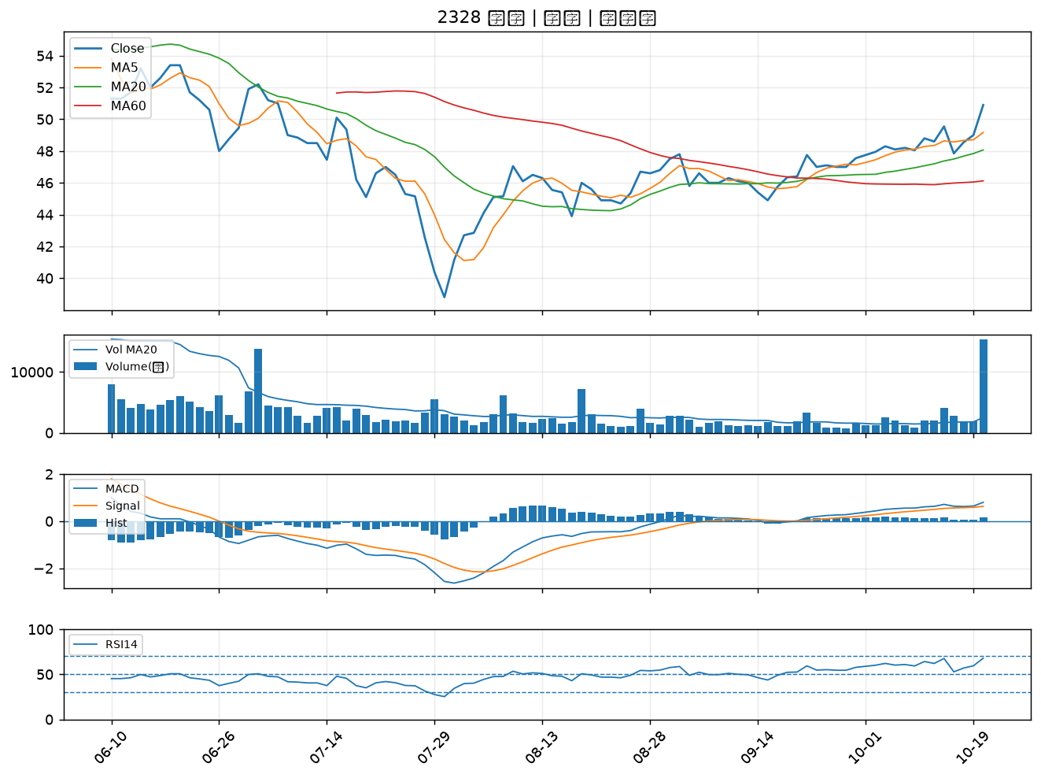

5475 德宏｜A級
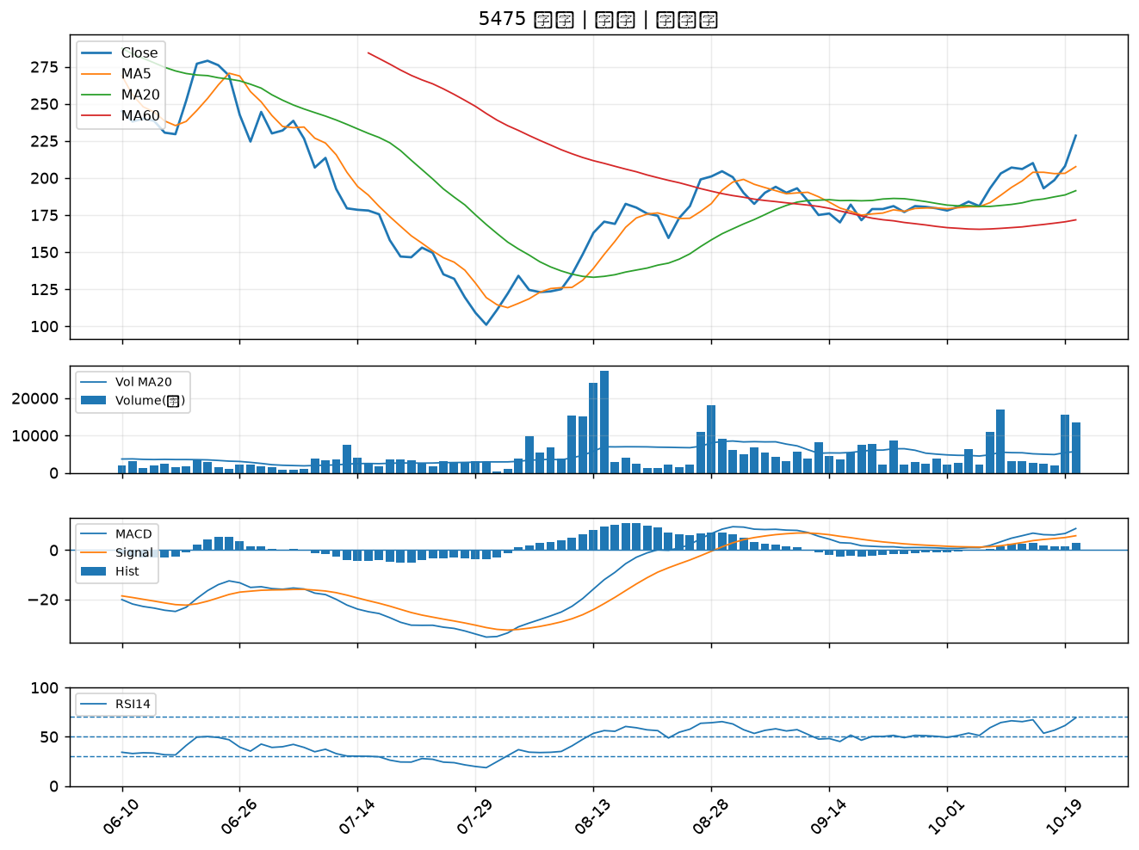

4566 時碩工業｜A級
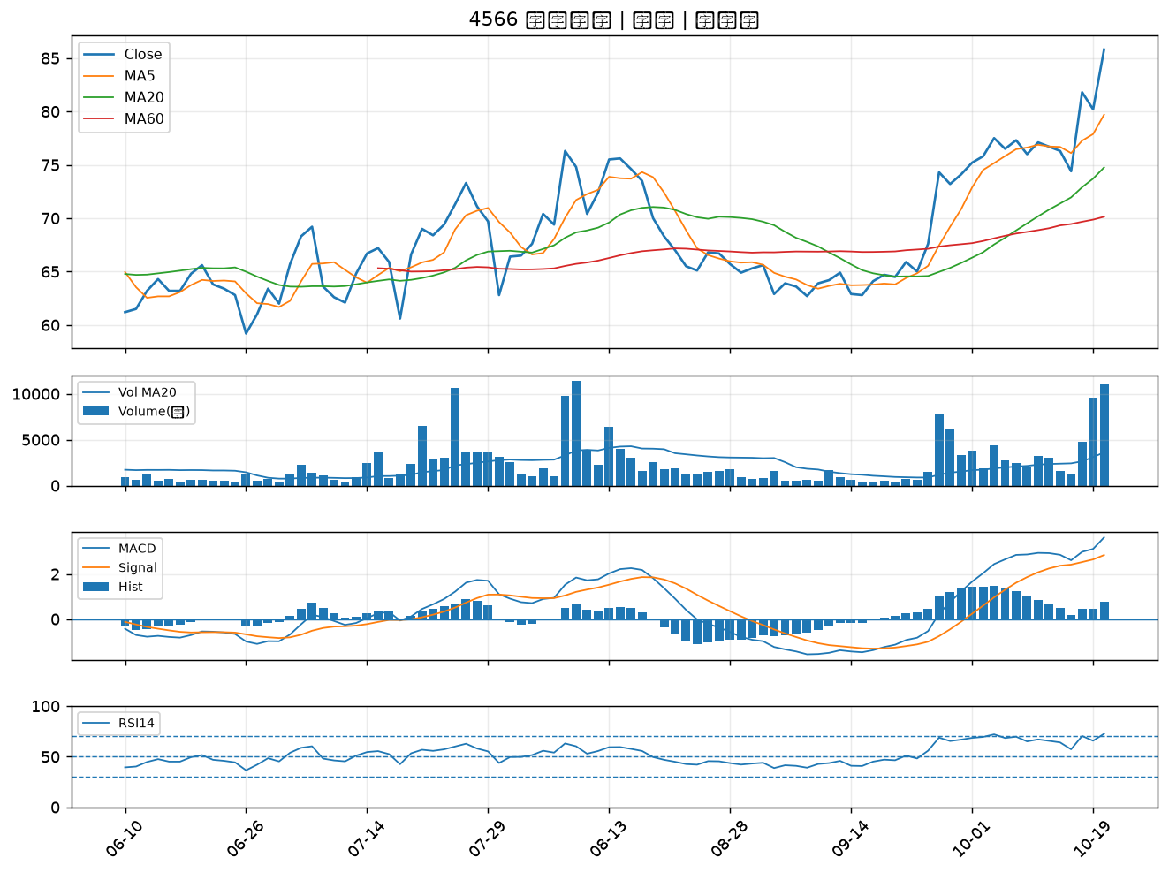

4577 達航科技｜A級
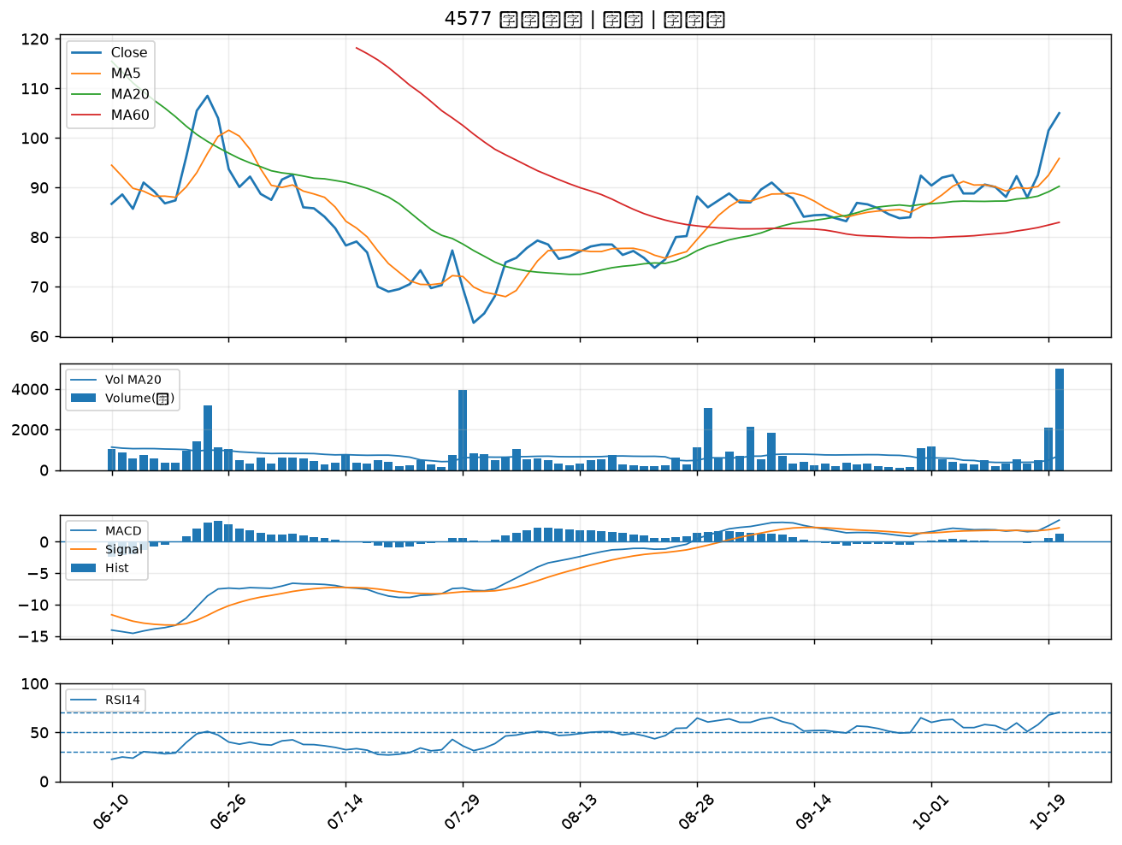

3483 力致｜A級
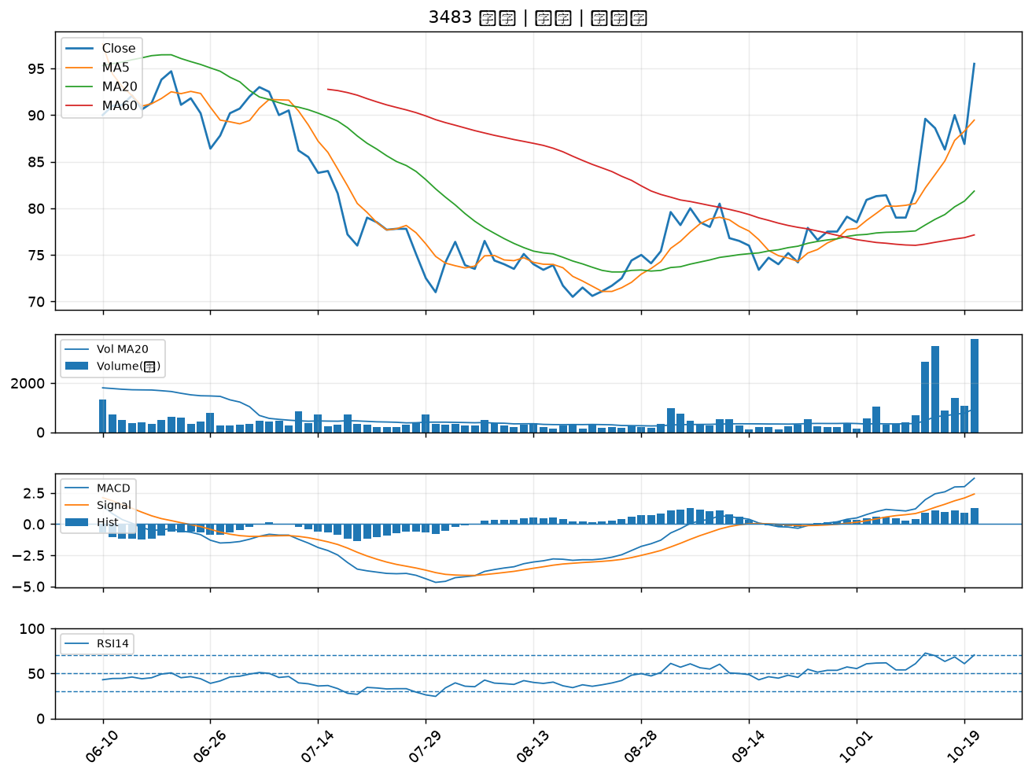

6141 柏承｜A級
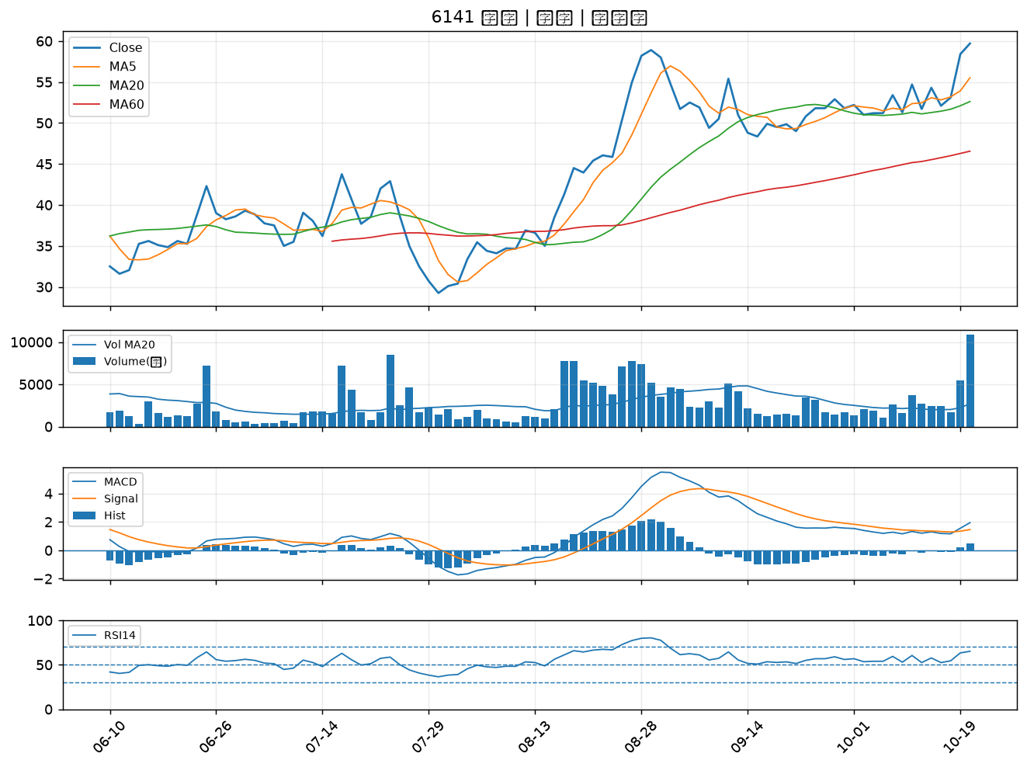

6689 伊雲谷｜A級
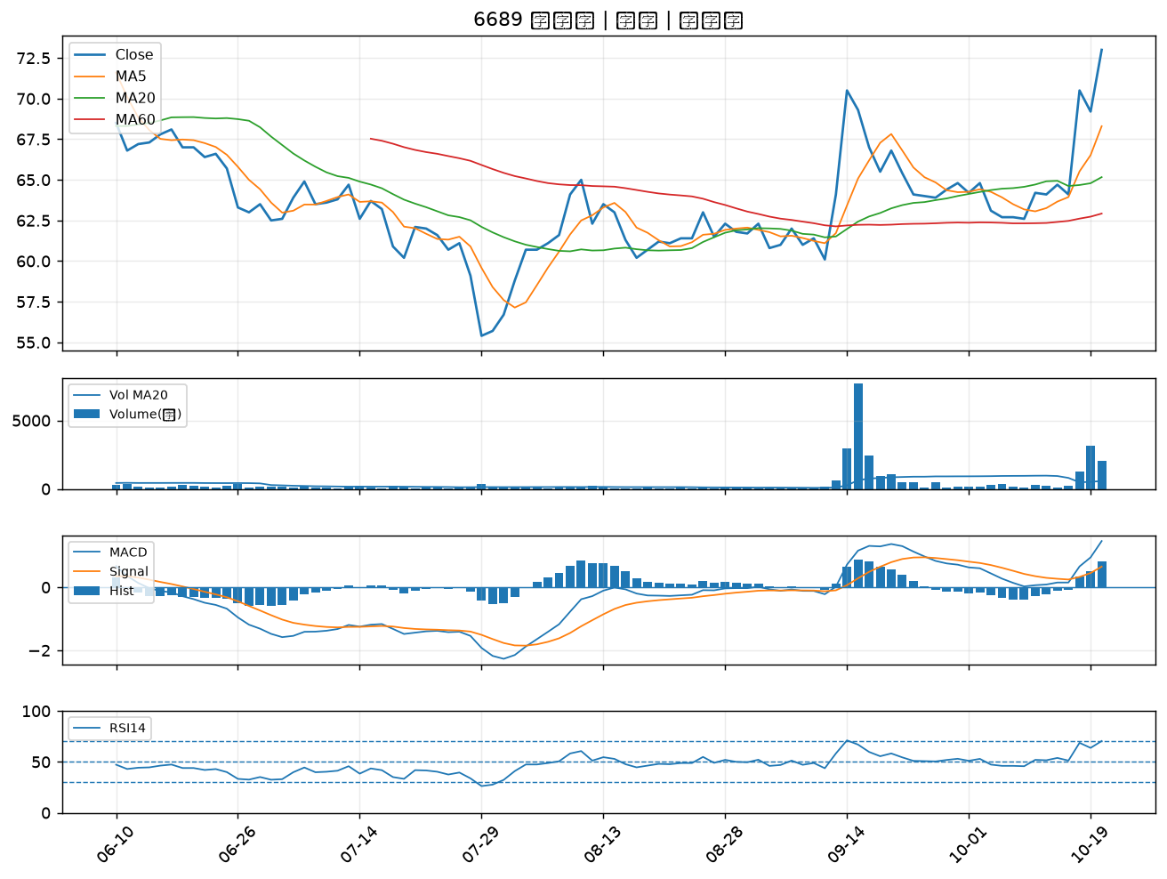

2377 微星｜A級
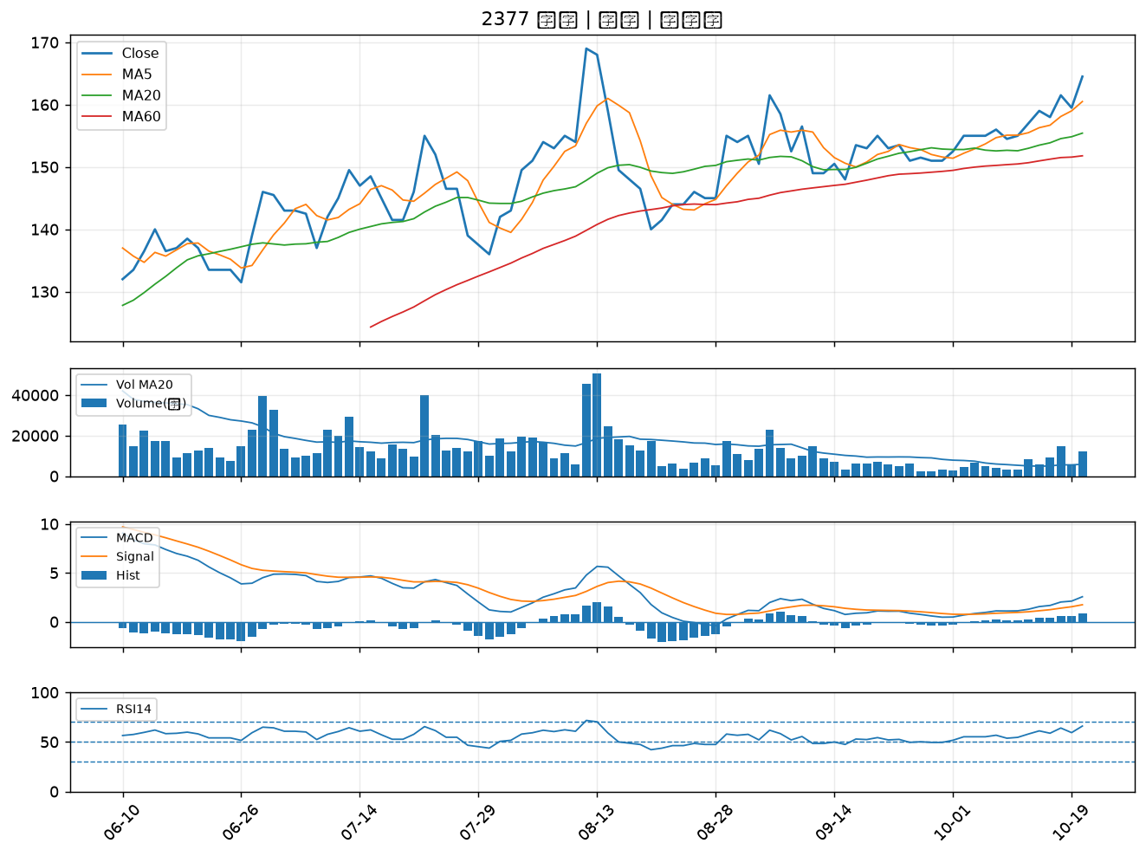

4720 德淵｜A級
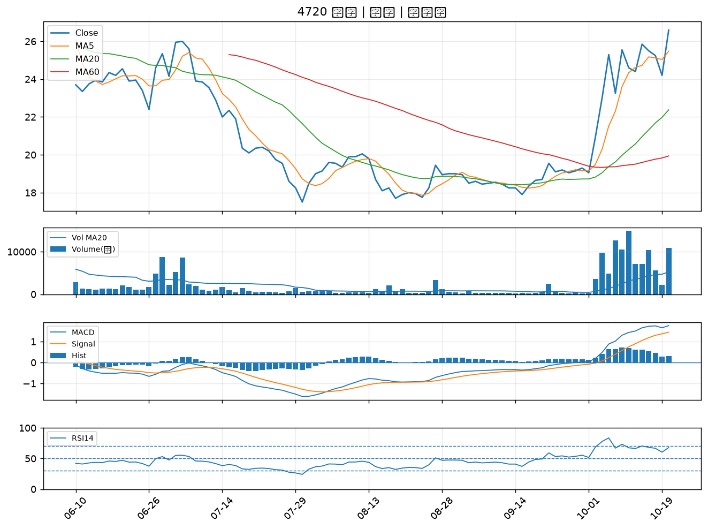

8213 志超｜A級
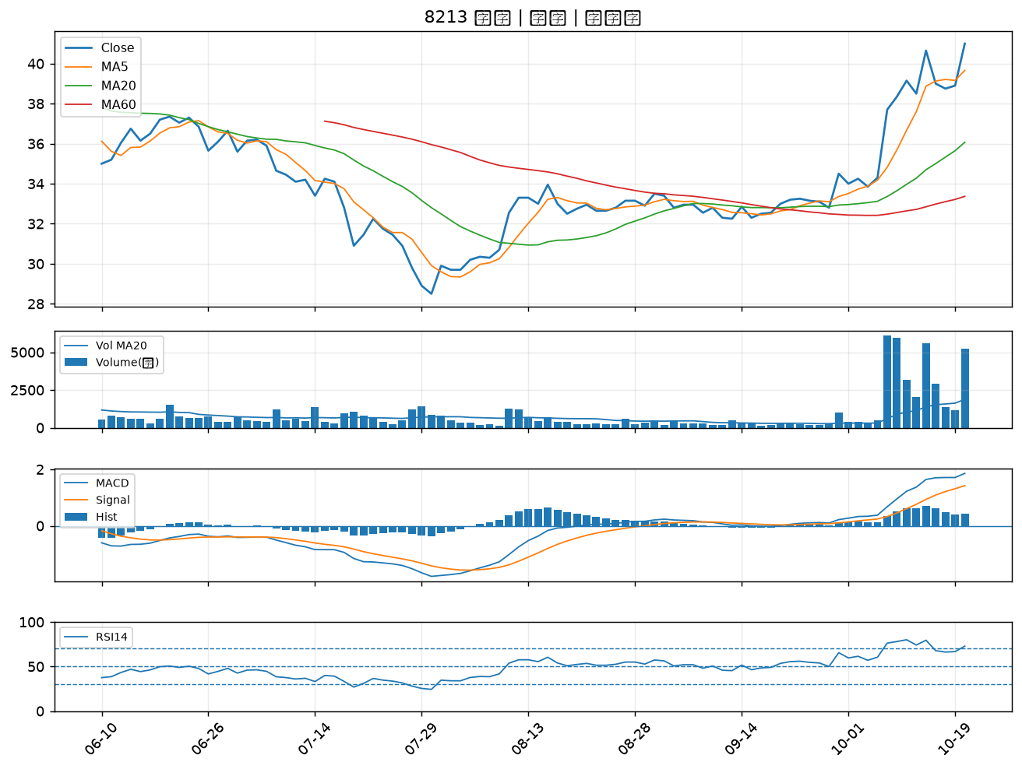

8089 康全電訊｜B級
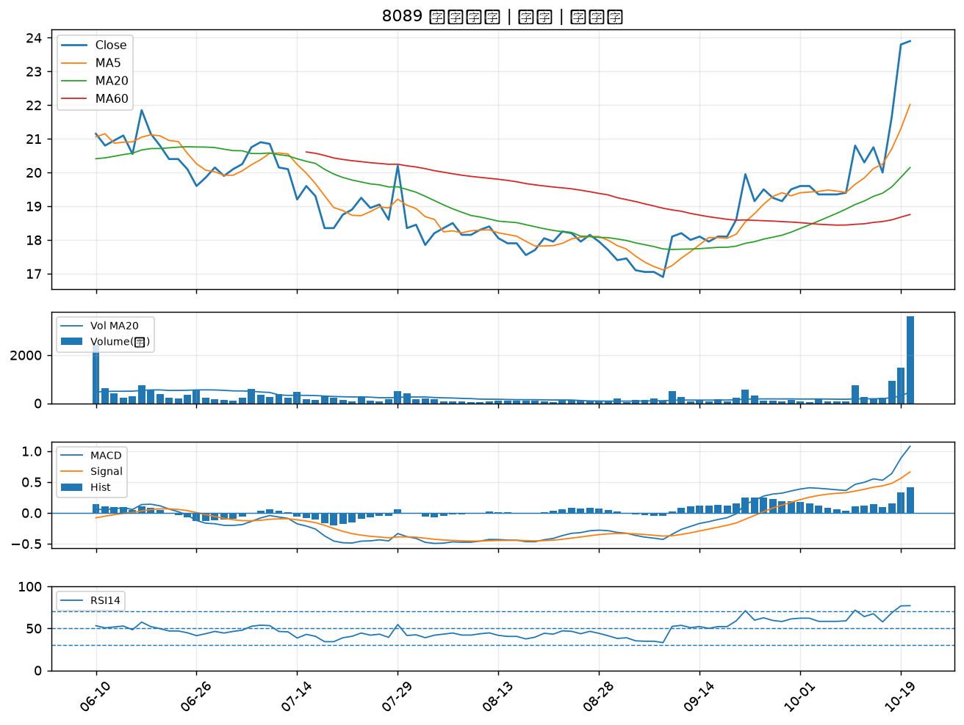

3305 昇貿｜B級
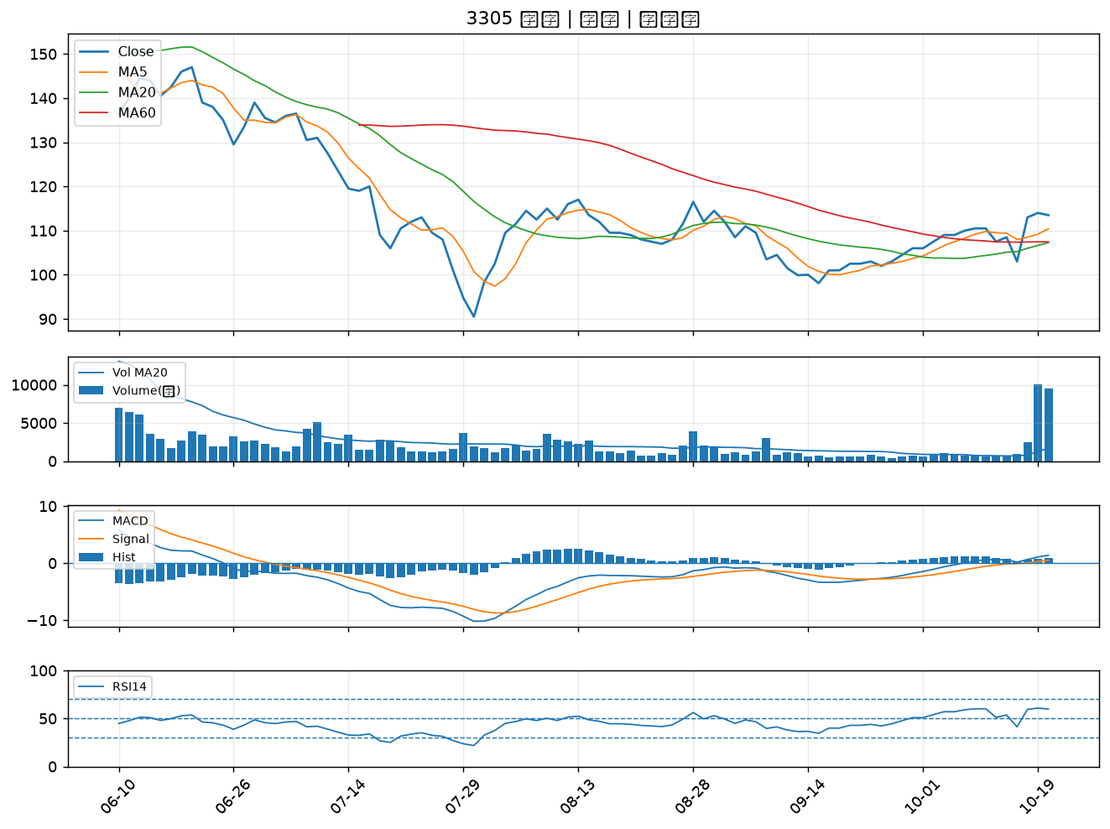

5498 凱崴｜B級
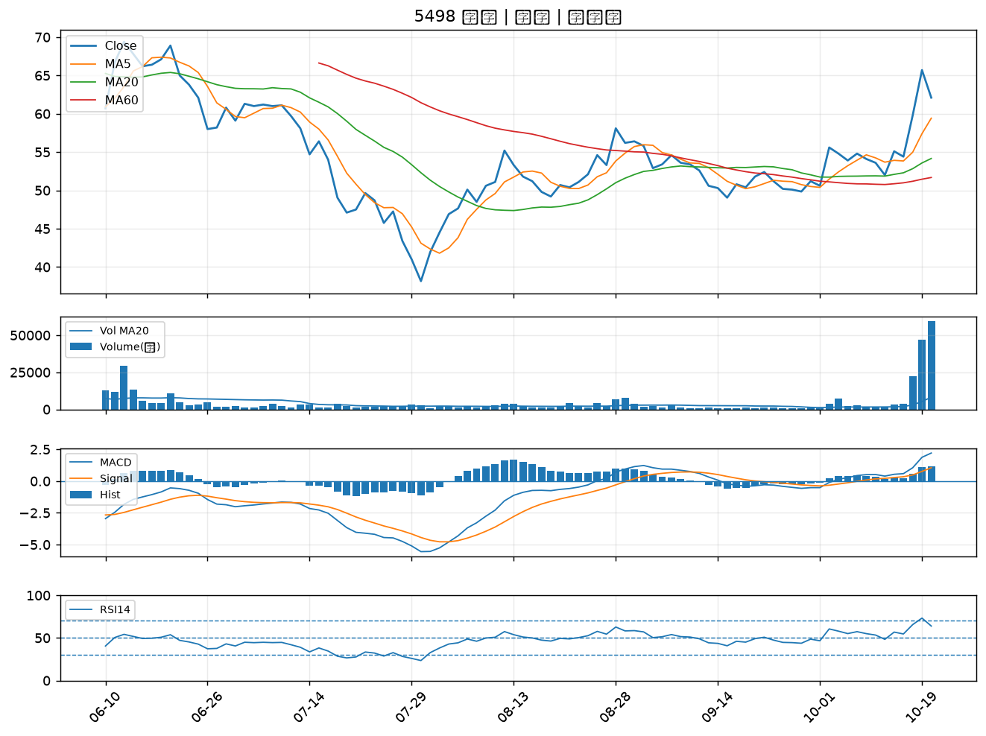

5340 建榮｜B級
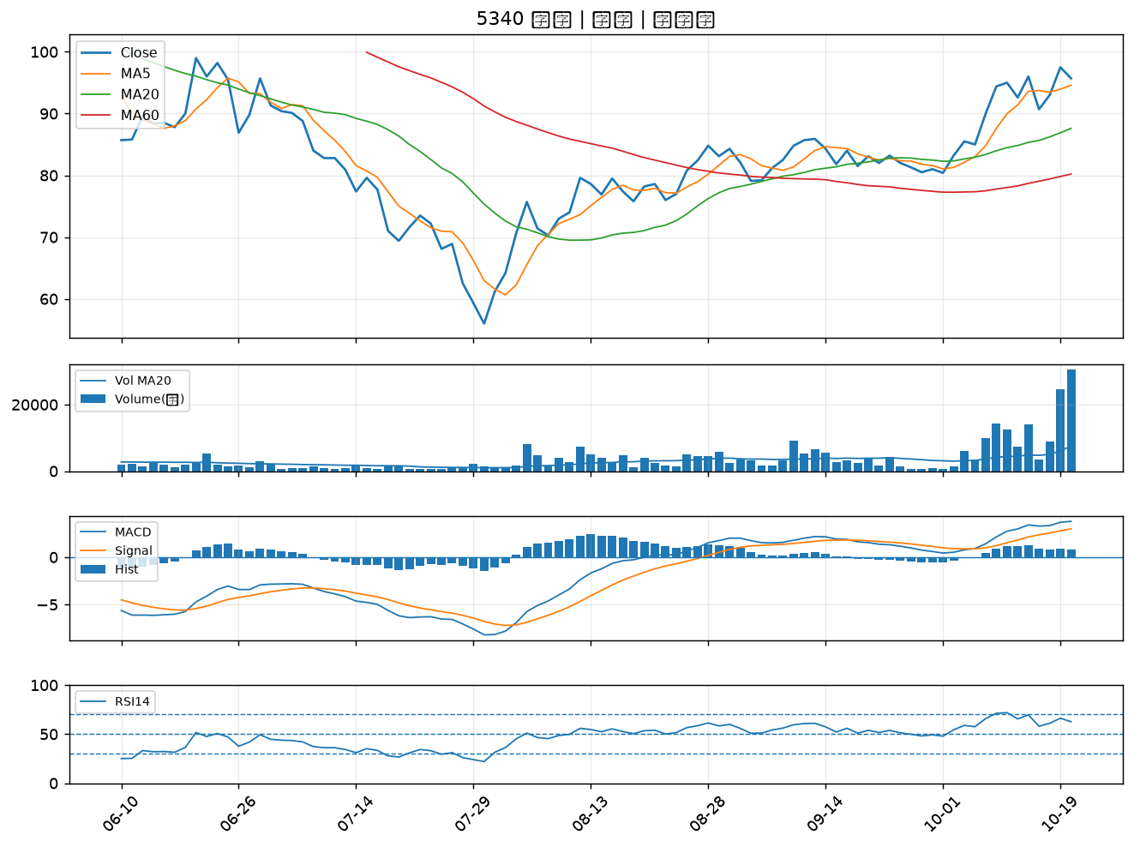

8074 鉅橡｜B級
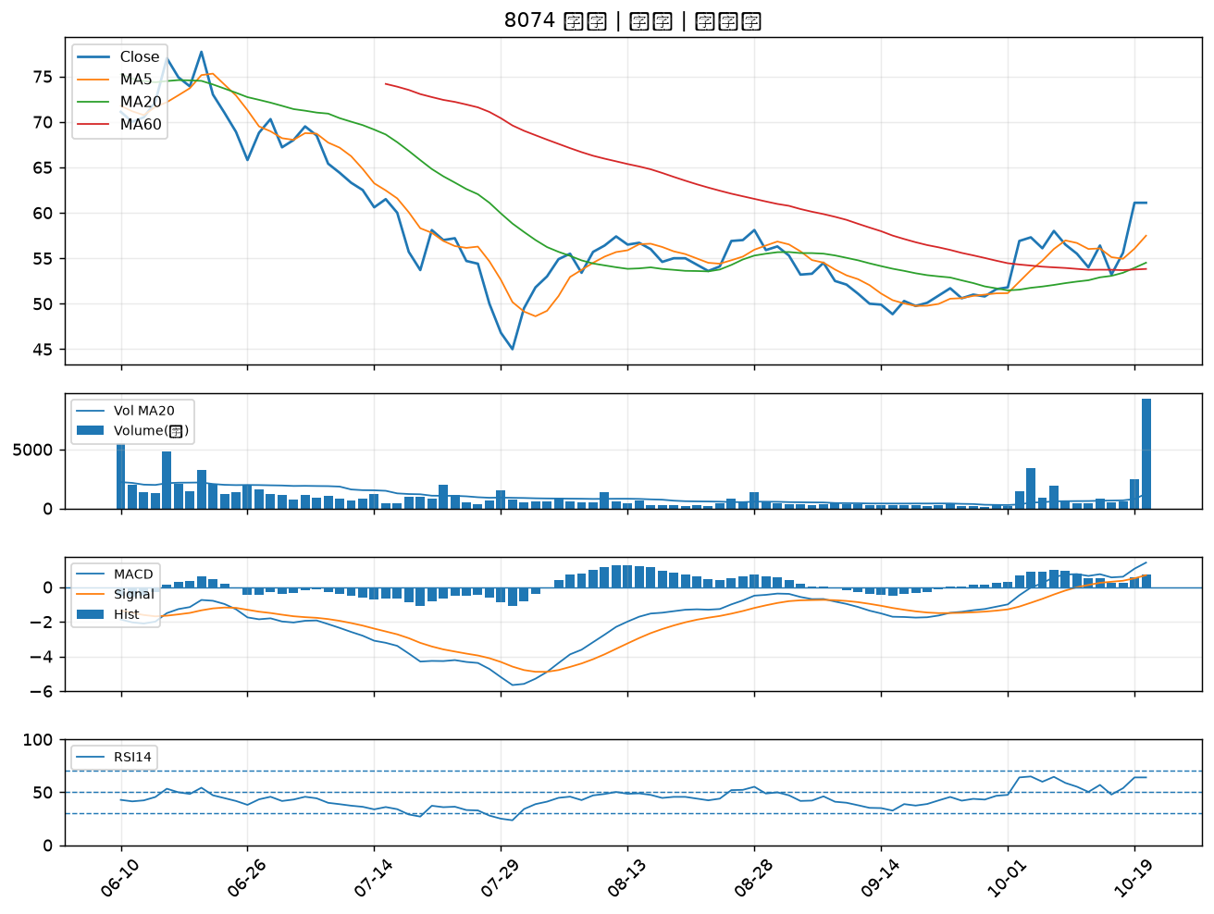

4542 科嶠｜B級
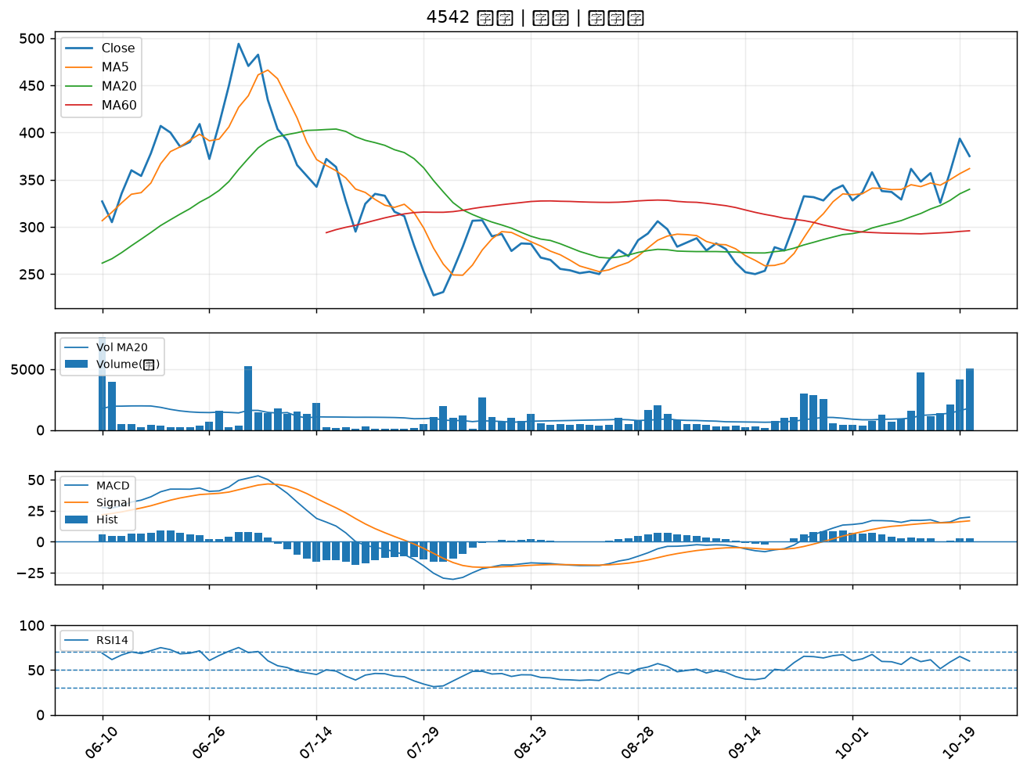

5469 瀚宇博｜B級
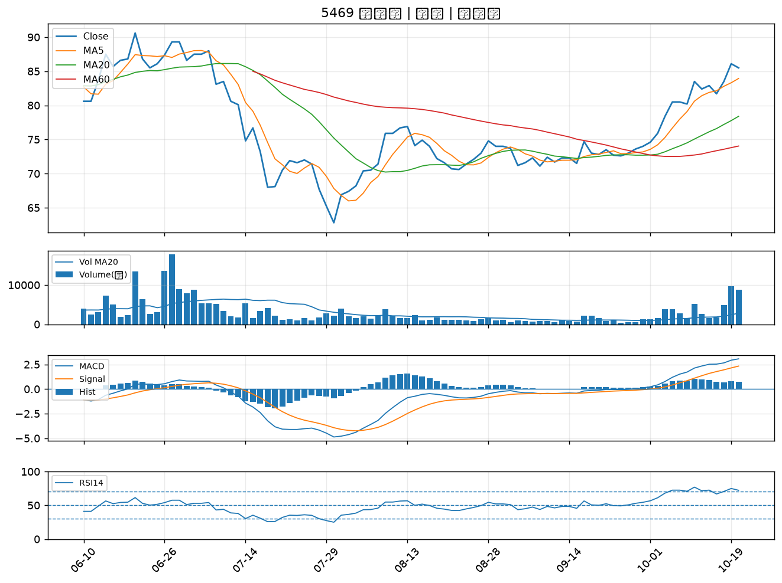

3005 神基｜B級
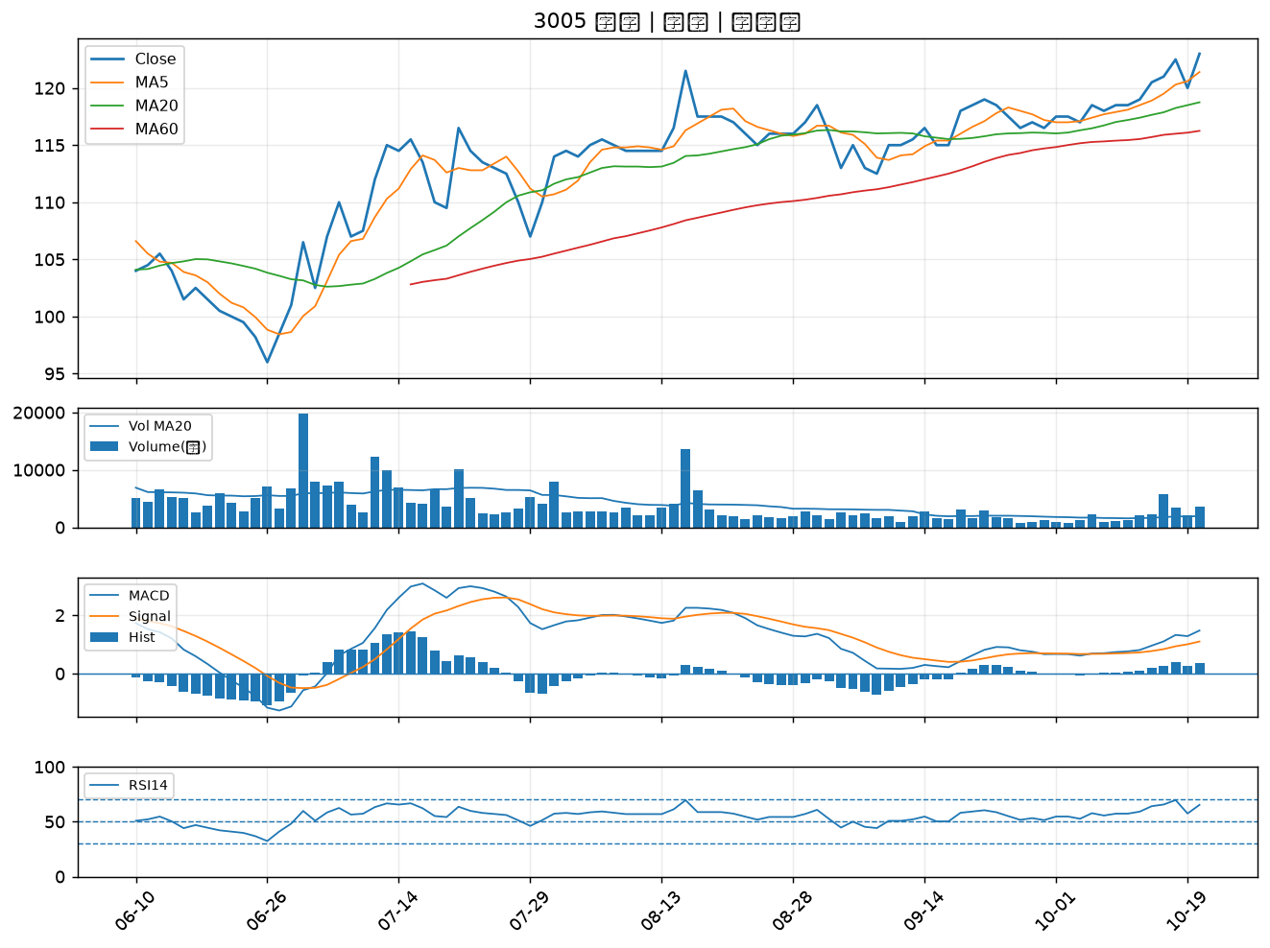

5465 富驊｜B級
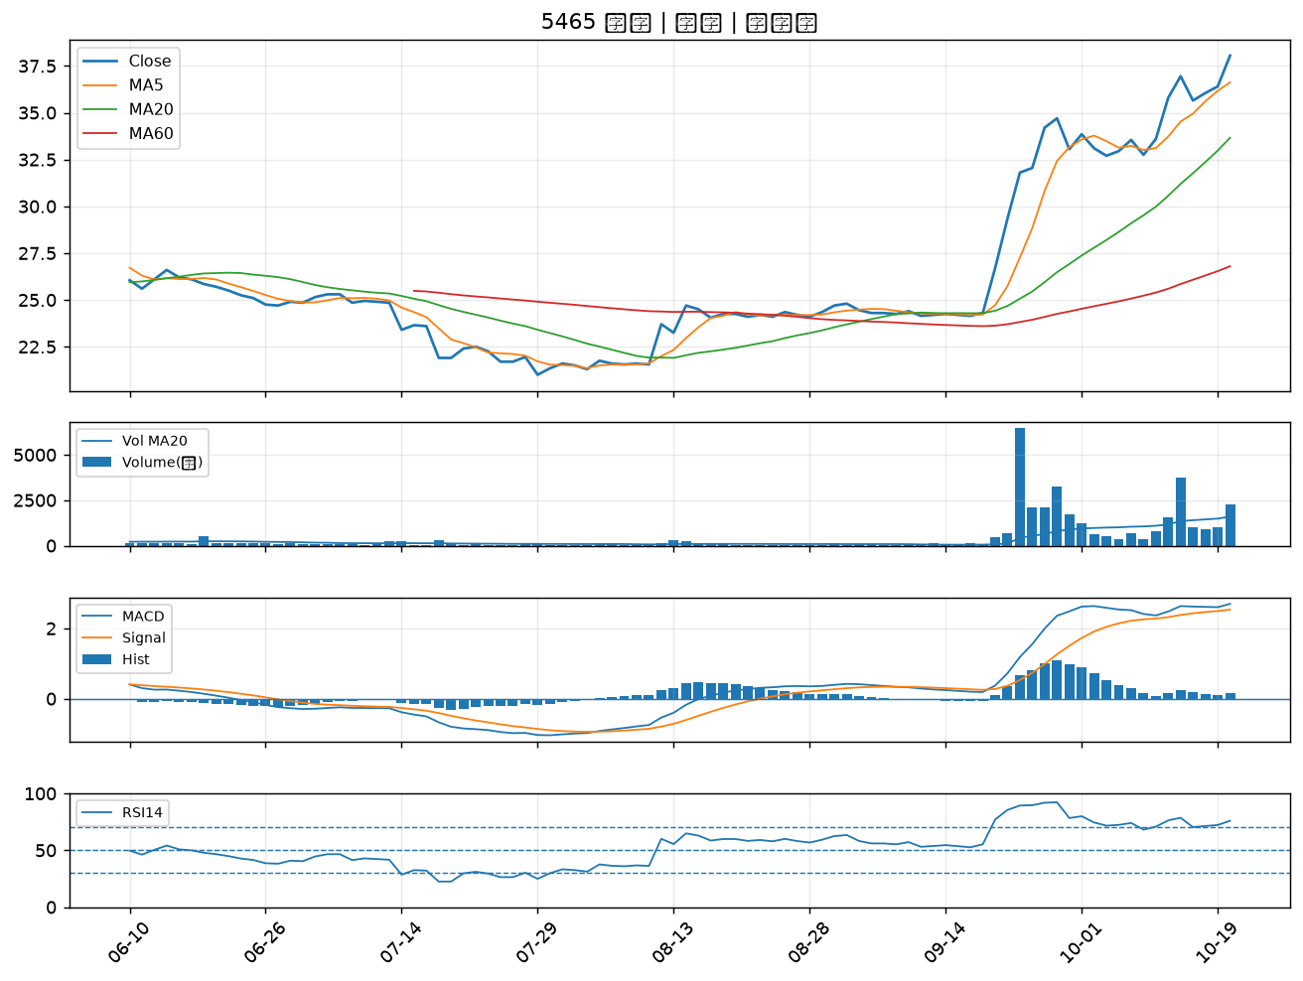

4526 東台｜B級
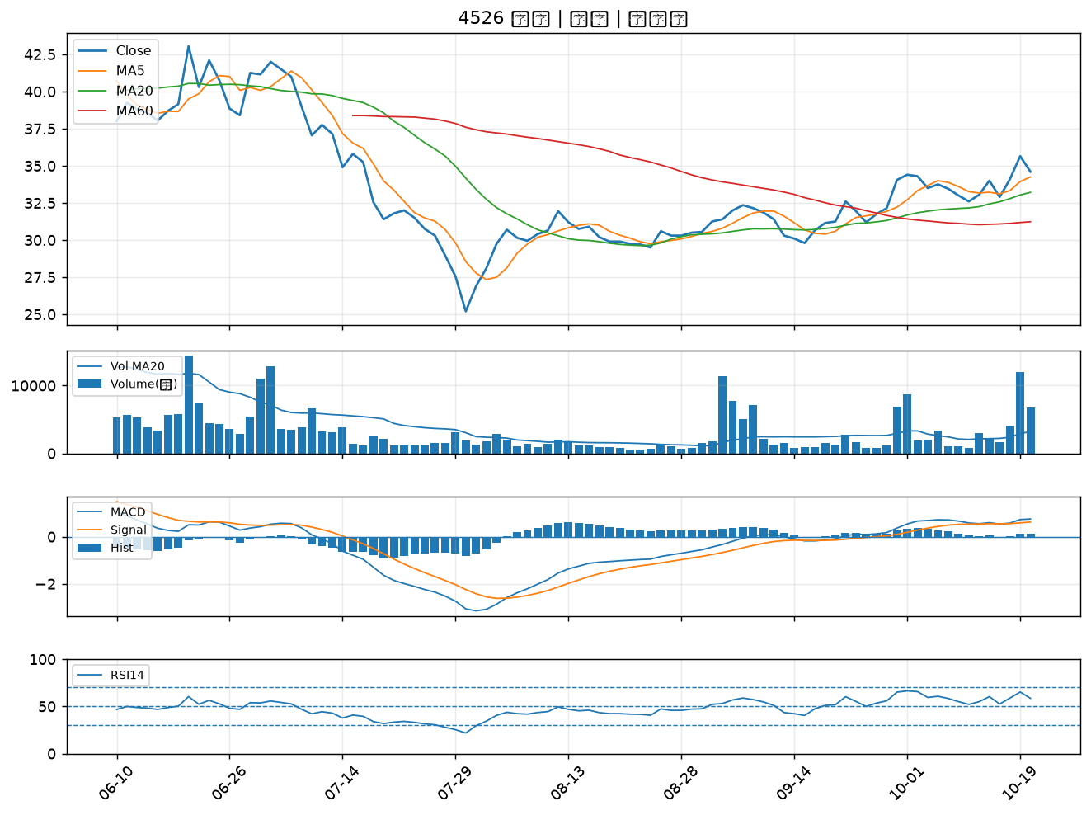

3630 新鉅科｜B級
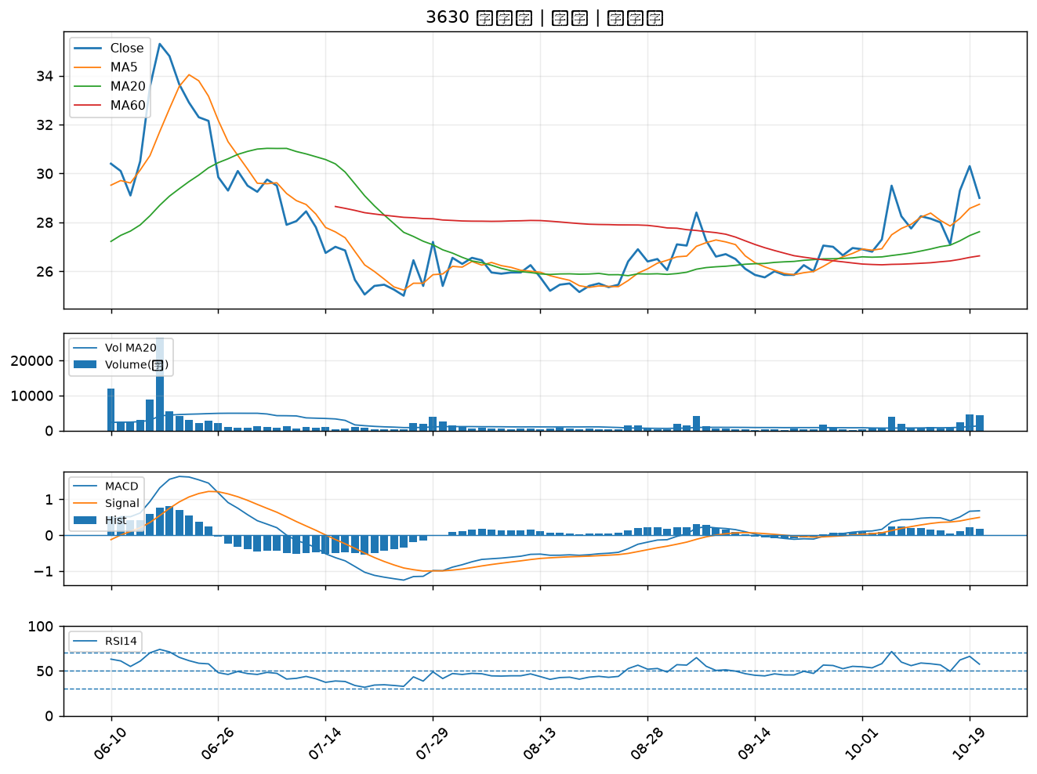

1802 台玻｜B級
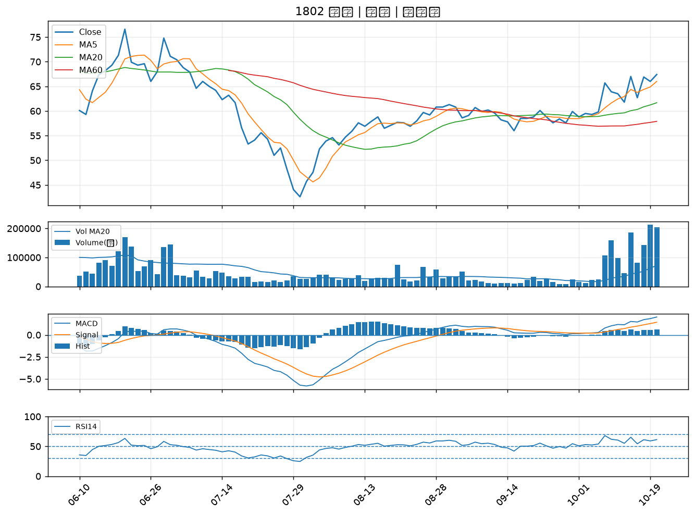

5876 上海商銀｜B級
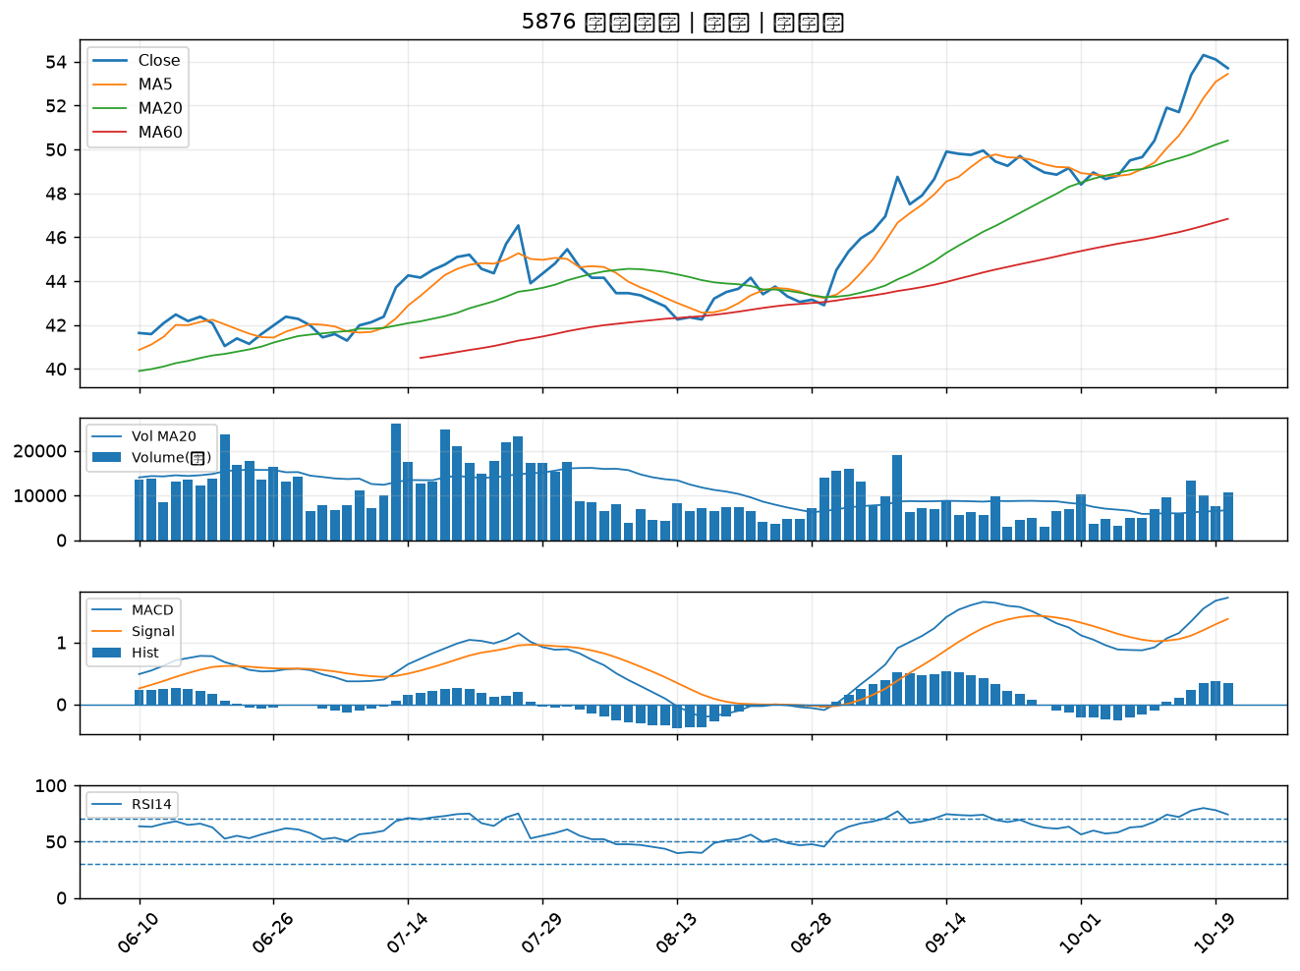

4976 佳凌｜B級
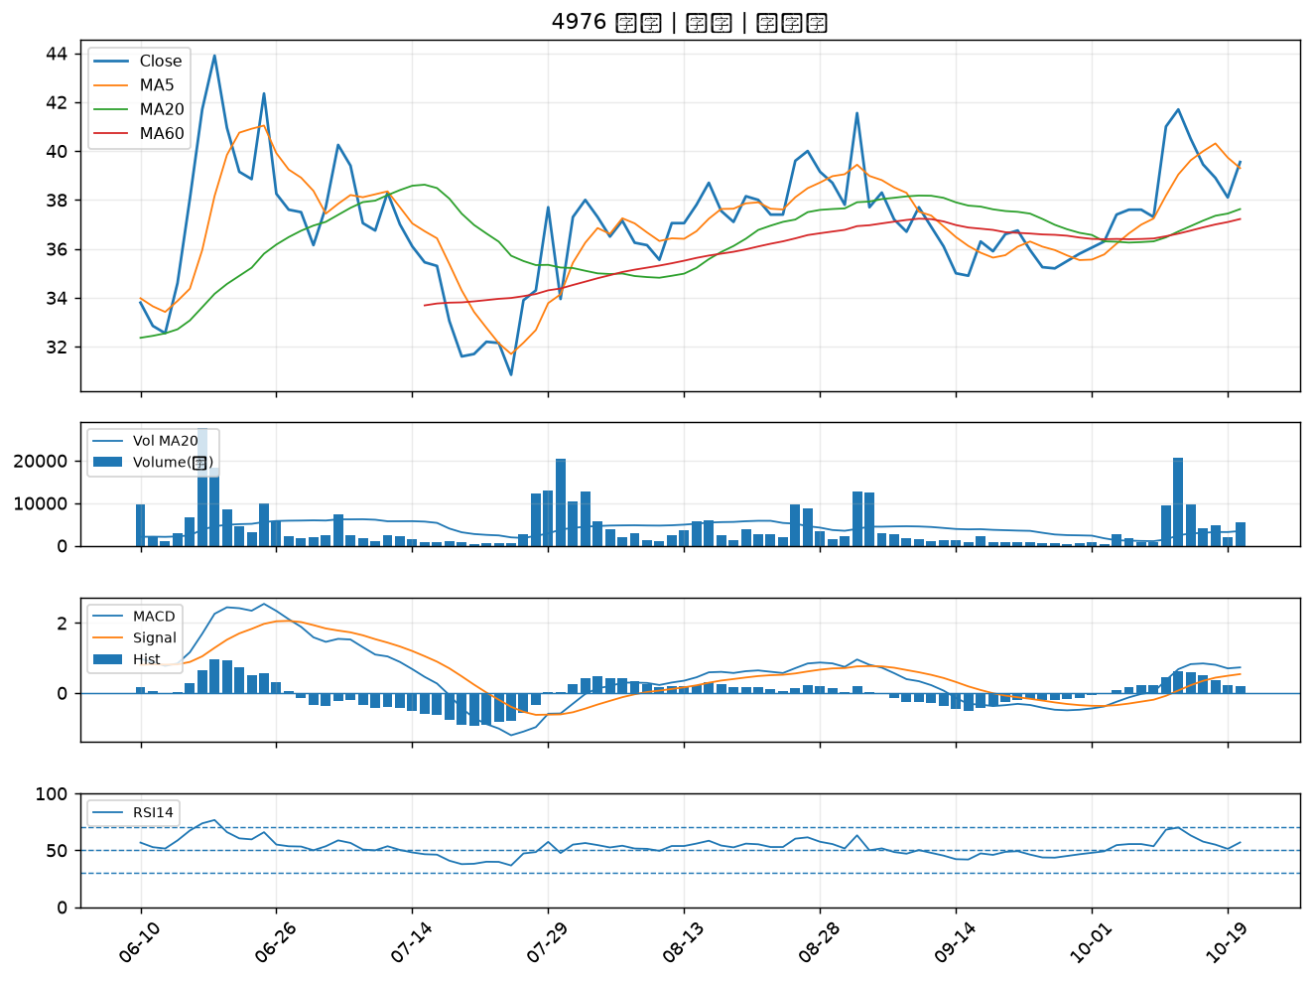

3693 營邦｜B級
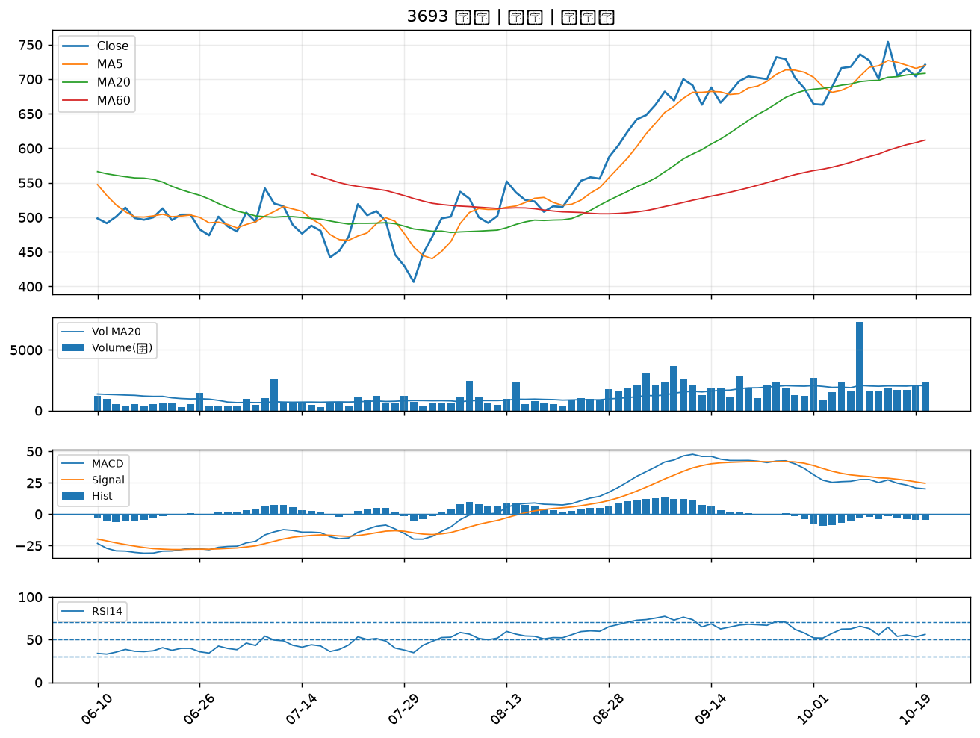

2504 國產｜B級
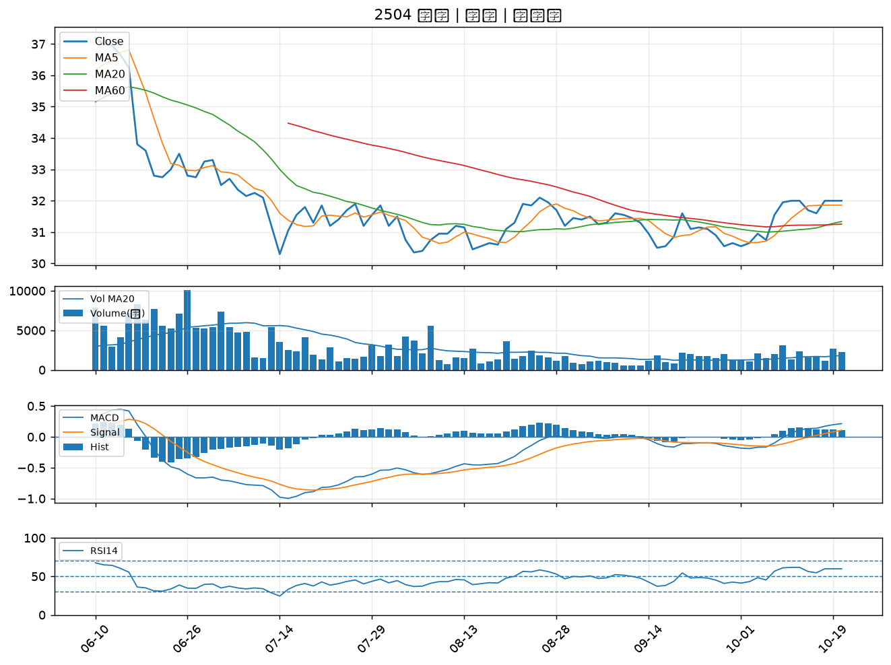

1815 富喬｜B級
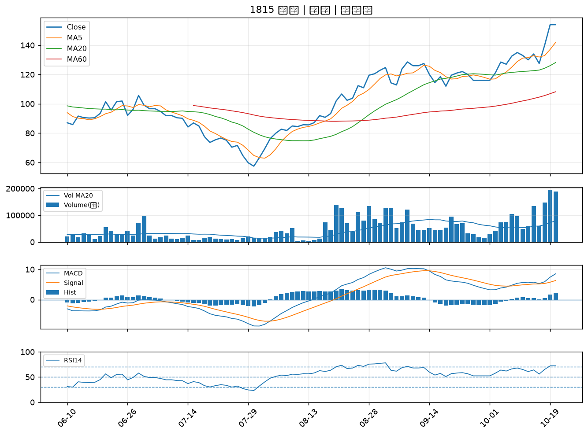

2002 中鋼｜B級
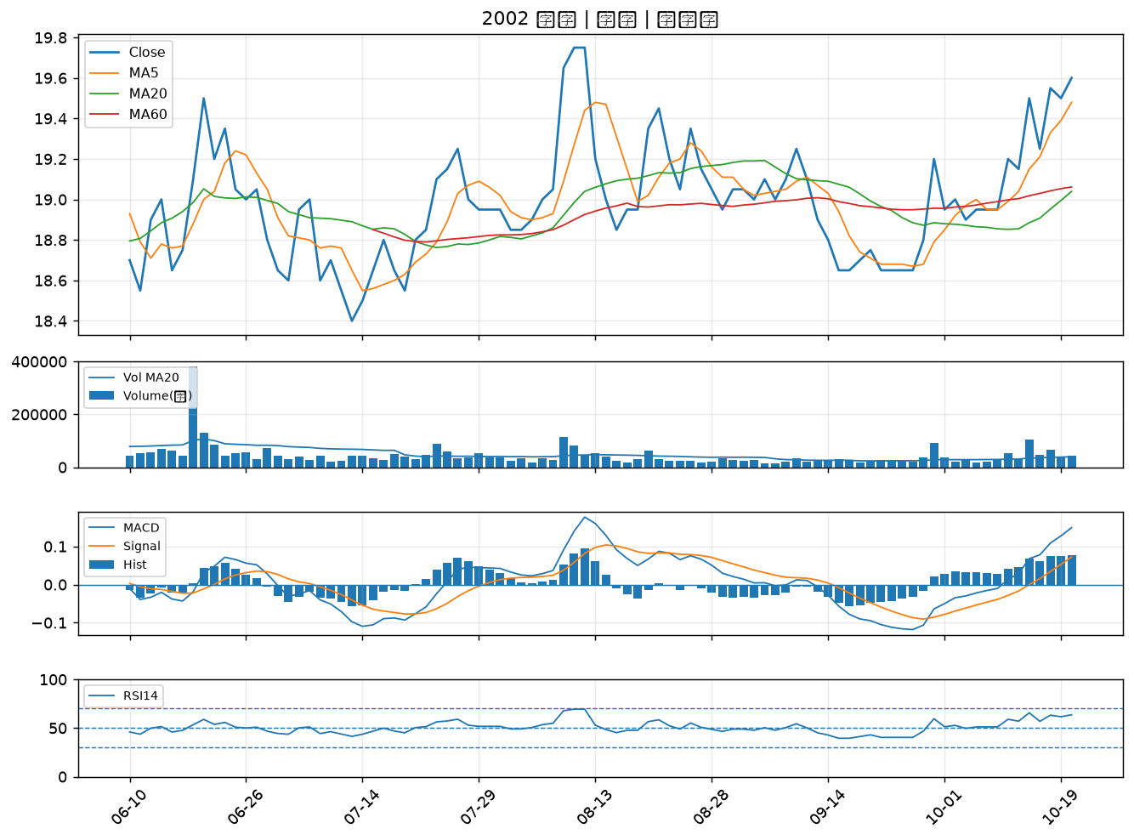

4938 和碩｜B級
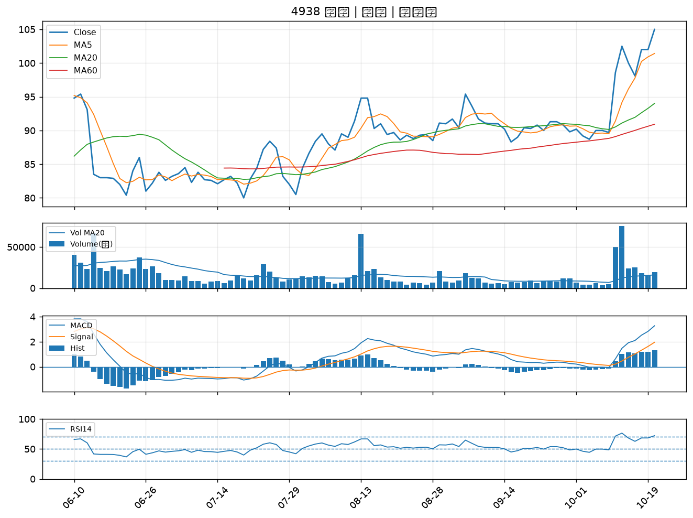

6234 高僑｜B級

